界面&功能
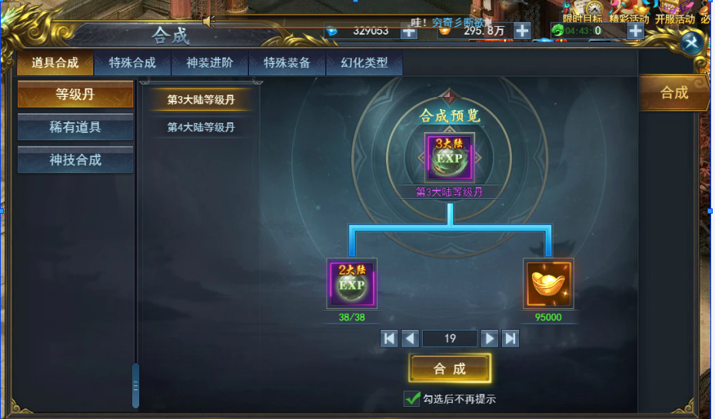
合成系统 |  |  |  | 功能规则

 | 功能入口 |  |  |  |  | 合成 相关基础规则和清单
 |  |  |  |  | 1.设计目的是什么 |  | 5功能点清单
 | 1.主界面点击【合成】图标进入 |  |  |  | ▶ | 提供合成选项清单，并根据大类，中类，小类分别显示 | 模块 | 类型 | 内容 | 优先级
 | 2.图标位于界面左侧展开图标清单中 |  |  |  | ▶ | 合成仅需消耗材料，不消耗货币 | 玄冥地宫 | UI和资源 | 功能入口 | 1
 | 3.参考图标 |  |  |  | 2.基本规则 |  |  | UI和资源 | 玩法界面 | 1
 |  |  |  |  | ▶ | 根据配置显示合成分类，具体合成道具 |  | UI和资源 | BOSS模型 | 1
 |  |  |  |  | ▶ | 显示合成材料消耗：类型/数量 |  | UI和资源 | 界面背景图 | 2
 |  |  |  |  |  |  |  | UI和资源 | 挑战副本地图 | 3
 |  |  |  |  | 3.解锁方式 |  |  | 功能逻辑 | 功能开放 | 1
 |  |  |  |  | ▶ | 默认开启 |  | 功能逻辑 | 层数小关挑战 | 1
 |  |  |  |  | 4关联功能 |  |  | 功能逻辑 | 层数通关逻辑 | 2
 |  |  |  |  | ▶ | 主界面【入口位置】 |  | 功能逻辑 | 层数通关奖励领取 | 3
 |  |  |  |  | ▶ | 主界面【背包】 |  | 功能逻辑 | 每日奖励领取领取 | 3
 |  |  |  |  |  |  |  | 功能数值 | 奖励，BOSS强度数值 | 3

 | 技能界面【当前为示例】
1
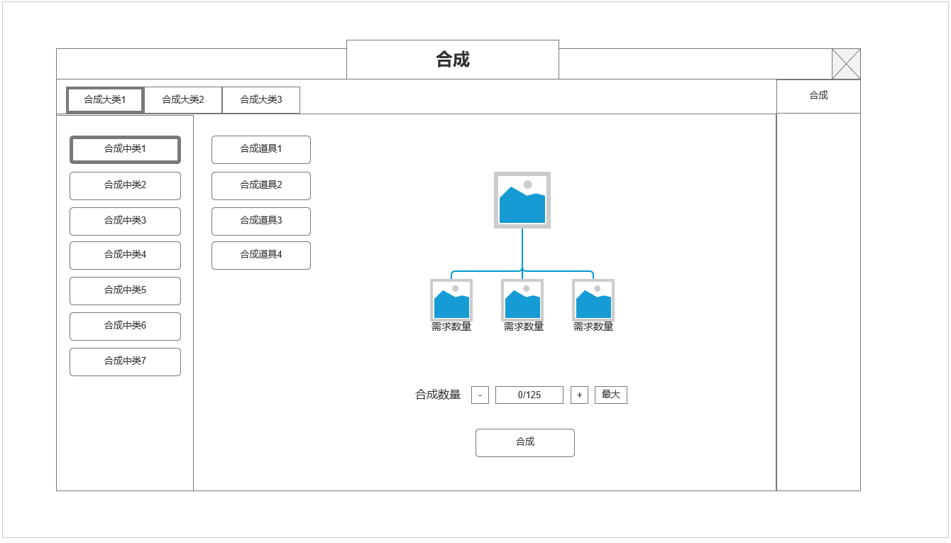
 |  | 1.合成大类
 |  | ▶ | 根据配置显示合成大类，使用2级页签
 |  | ▶ | 大类数量待定，根据配置，使用非美术字体

 |  | 2.当前大类下，中等分类页签
 |  | ▶ | 根据配置显示合成中类
 |  | ▶ | 根据不同大类划分不同中类，使用非美术字体

 |  | 3.合成具体道具清单
 |  | ▶ | 显示当前中类合成清单所包含的具体可合成道具，可选中，
 |  | ▶ | 选中后在右侧界面显示该道具合成具体信息

2
4
 |  | 4.合成具体信息清单
 |  | ▶ | 目标道具图标
 |  | ▶ | 材料道具图标：显示所需道具数量数字，数量足够则绿色字体，不足橙色字体
3
 |  | ▶ | 合成数量选择：根据材料数量增减可合成数量
 |  | ▶ | 确认合成按钮

 | 参考界面

功能美需
UI需求

 | 序号 | 类型 | 对应界面 | 内容 | 功能需求 | 策划建议 | 参考图
 | 1 | UI
 | 2 | UI
 | 3 | UI
 | 4 | UI
 | 5 | UI
 | 6 | UI
 | 7 | UI
 | 8 | UI
 | 9 | UI
 | 10 | UI
 | 11 | UI
 | 12 | UI
 | 13 | UI
 | 14 | UI
 | 15 | UI
 | 16 | UI
 | 17 | UI
 | 18 | UI
 | 19 | UI

背景图需求

 | 序号 | 类型 | 对应界面 | 内容 | 功能需求 | 策划建议 | 参考图
 | 1 | 2D原画
 | 2 | 2D原画
 | 3 | 2D原画
 | 4 | 2D原画
 | 5 | 2D原画
 | 6 | 2D原画

道具图标需求

动效需求

 | 序号 | 类型 | 内容 | 描述 | 功能需求 | 策划建议 | 参考图

其他 （ICON，模型，表情等）

 | 序号 | 类型 | 对应界面 | 内容 | 功能需求 | 策划建议 | 参考图
 | 1 | ICON | 主界面 | 主界面代表技能功能的入口图标 | 主界面代表技能功能的入口图标 |  | 

